Лист1
Задача 1 |  |  |  |  |  |  |  |  |  |  | Задача 2 | Ai\Bj | B1 | B2 | B3
c= | 6 | i/j | 1 | 2 | 3 | 4 |  |  |  |  |  | A1 | T | T+W | T+W
n= | 4 | 1 | 12 | 6 | 12 | 18 |  |  |  |  |  | A2 | T | C | 0
 |  | 2 | 18 | 9 | 6 | 12
 |  | 3 | 12 | 12 | 6 | 6
 |  | 4 | 6 | 6 | 6 | 3

Задача 3 |  | Ai\Bj | B1 | B2 | B3 |  |  |  |  |  | Задача 4 | А | 0.66666666667 | 0.20833333333 | 0.125 |  | 1
 |  | A1 | 2 | 4 | 8 | 2 |  |  |  |  |  | Б | 0.083333333333 | 0.41666666667 | 0.22222222222 | 0.055555555556 | 0.77777777778
 |  | A2 | 1 | 7 | 4 | 1 |  |  |  |  |  | В | 0.2 | 0.3 | 0.23333333333 | 0.26666666667 | 1
 |  | A3 | 10 | 3 | 1 | 1 |  |  |  |  |  | Г | 0.25 | -0.375 | 0.4 | 0.725 | 1
 |  | A4 | 4 | 4 | 3 | 3 |  |  |  |  |  | Д | 0.66666666667 | 0.20833333333 | 0.125 | 0 | 1
 |  |  | 1 | 3 | 1 | Ответ: 2 |  |  |  |  |  | Ответ: А, В, Д

Задача 5 |  | Ai\Bj | B1 | B2 | B3 | B4 | B5
 |  | A1 | -2 | 1 | 3 | 0 | 1
 |  | A2 | -1 | -4 | 2 | -1 | -4
 |  | A3 | 1 | -5 | 6 | 3 | -5

 |  | Ai\Bj | B1 | B2 | B3 | B4 | B5
 |  | A1 | 5 | 8 | 3 | 4 | 5
 |  | A2 | 3 | 5 | 6 | 2 | 8
 |  | A3 | 4 | 5 | 6 | 2 | 8
 |  | A4 | 3 | 6 | 1 | 2 | 4
 |  | A5 | 5 | 8 | 3 | 4 | 5

 |  | Ai\Bj | B1 | B2 | B3 | B4
 |  | A1 | 12 | 6 | 12 | 18
 |  | A2 | 18 | 9 | 6 | 12
 |  | A3 | 12 | 12 | 6 | 6
 |  | A4 | 6 | 6 | 6 | 3

 |  | Ai\Bj | B1 | B2
 |  | A1 | 4 | 3
 |  | A2 | 2 | 4
 |  | A3 | 0 | 5
 |  | A4 | -1 | 6

 |  | Ai\Bj | B1 | B2 | B3 | B4
 |  | A1 | 2 | 3 | 1 | 4
 |  | A2 | 4 | 2 | 3 | 1

 |  | Ai\Bj | B1 | B2 | B3
 |  | A1 | 1 | 4 | 5
 |  | A2 | 3 | 1 | 4
 |  | A3 | 3 | 1 | 4

Задача 6 |  | Тип товара | Спрос
 |  |  | П1 | П2 | П3 | min | max
 |  | А1 | 20 | 15 | 10 | 10 | 20
 |  | А2 | 16 | 12 | 14 | 12 | 16
 |  | А3 | 13 | 18 | 15 | 13 | 18

 |  | W= | 13

Задача 7 |  | M= | 20

Задача 8 |  | P= | 10

Задача 9 |  | Матр. рисков
 |  | Тип товара | Спрос
 |  |  | П1 | П2 | П3 |  | mu_i | max
 |  | А1 | 0 | 3 | 5 |  | 0 | 5 | 2.5 | 2.9
 |  | А2 | 4 | 6 | 1 |  | 1 | 6 | 3.5 | 3.4
 |  | А3 | 7 | 0 | 0 |  | 0 | 7 | 3.5 | 2.1
 |  | qj | 0.3 | 0.3 | 0.4

Задача 10 |  | S= | 5

Задача 11 |  | lambda= |  | 0.5
 |  | H= |  | 3.5

Задача 12 |  | B= | 3.4

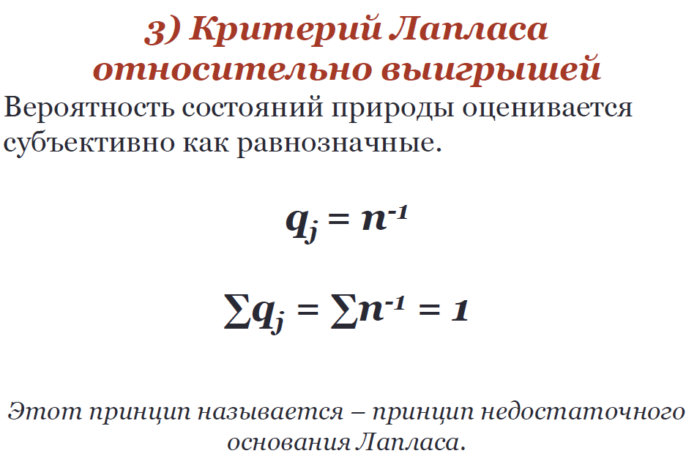
Задача 13

